Feuil1
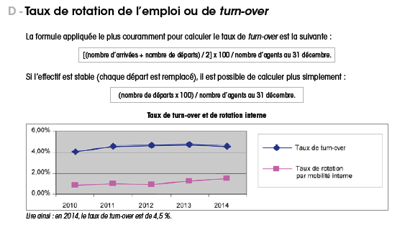
Exemple calcul turn over

ENTREES année N | 5
DEPARTS année N | 10
EFFECTIF EN DEBUT ANNEE N | 200
EFFECTIF FIN ANNEE N | 195 |  | Penser à indiquer la méthode de Calcul du Turn over dans un mémo
effectif moyen (entre début et fin d'année) | 197.5

TURN OVER méthode 1 | 3.75% | entrée+sortie/2/effectif début année | méthode la plus utilisée
Turn over méthode 2 | 7.59% | entrée+sortie/effectif moyen
turn over méthode 3 | 5.06% | sortie/effectif moyen | (attention enlever licenciement économique!)
TURN OVER méthode 4 | 5.13% | sortie/effectif en fin d'année | ( se pratique lorsque chaque poste est remplacé)

